Problema 1
 | Mediciones |  | Columna1
 | 4.1
 | 5.2 |  | Media | 6.5
 | 10.2 |  | Error típico | 1.87705443
 |  |  | Mediana | 5.2
 |  |  | Moda | #N/A
 |  |  | Desviación estándar | 3.2511536414
 |  |  | Varianza de la muestra | 10.57
 |  |  | Curtosis | #DIV/0!
 |  |  | Coeficiente de asimetría | 1.5116677604
 |  |  | Rango | 6.1
 |  |  | Mínimo | 4.1
 |  |  | Máximo | 10.2
 |  |  | Suma | 19.5
 |  |  | Cuenta | 3
 |  |  |  | -1.0855769381E-277
Parametro de interes |  | σ²

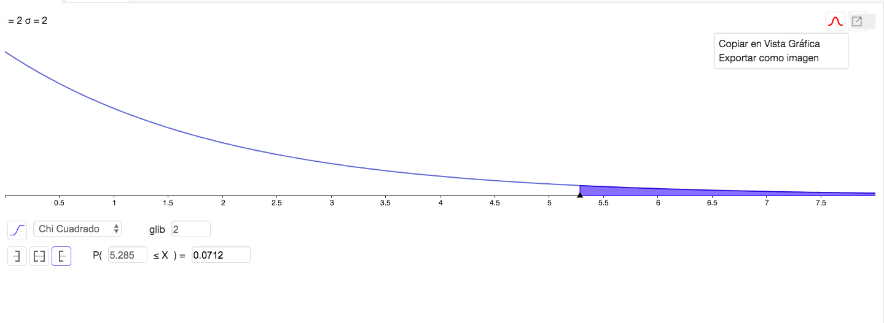
Hipotesis | Ho: | σ²=4
 | Ha: | σ²!=4

Significacia | 0.05

Calculos
X^2 | 5.285

Criterio de rechaza |  | Valor-p <= 0.05

 |  | 0.0712>0.05 | No rechazar

Conclusión
 | Con una significancia de 0.05 podemos afirmar que no hay suficiente evidencia
 | para desaprobar lo dicho por la experimentadora

Problema 2
 | Procedimiento 1 | Procedimiento 2
N | 10 | 8
S^2 | 7.14 | 3.21

Parametro de interes |  | σ₁²/σ₂²

Hipotesis | Ho: | σ₁²/σ₂²<= 1
 | Ha: | σ₁²/σ₂²>1

Significancia | 0.05

Calculos
 | F= | 2.2242990654

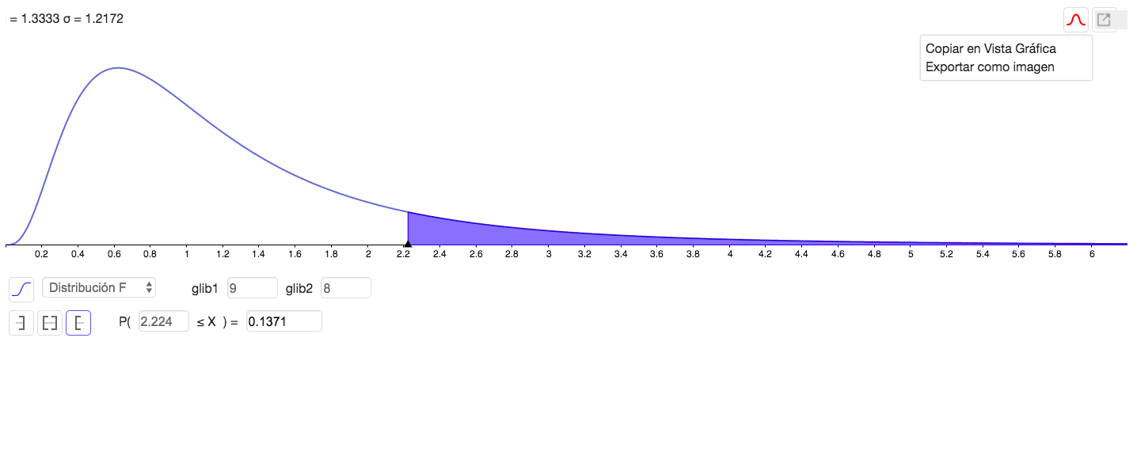

Criterio de rechazo |  | Valor-p <= 0.05
 |  | Valor-p = | 0.1371
 |  | 0.1371>0.05 | No rechazar

Conclusión
 | Con una significancia de 0.05 podemos afirmar que no hay suficiente evidencia para
 | indicar que las varianzas poblacionales son desiguales.

Problema 3
Parametro de interes | Proporcion empresas comerciales | 60%
 | Proporcion personas naturales | 10%
 | Proporcion pesdatarios extranjeros | 30%

Hipotesis | Ho: | Los datos siguen una dsitribución multinomial
 | Ha: | Los datos no siguen una dsitribución multinomial

Significancia | 0.1

Calculos
 | Creditos Otorgados | Frecuencia esperada | Frecuencia observada
 | Empresas | 51 | 62
 | Personas | 8.5 | 10
 | Prestatarios | 25.5 | 13
N=85
 | X^2 | 8.7647
 | P | 0.0125
 | Valor-p | 0.0125
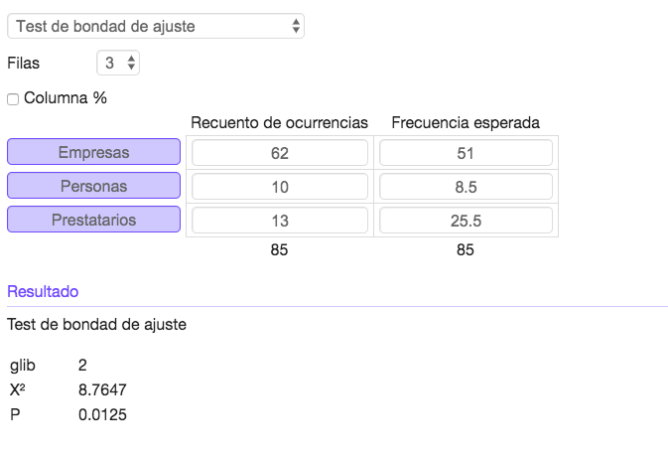

Criterio de rechazo | valor p <= 0.1
 | 0.0125 <=0.1 | Serechaza
Conclusión
 | Con una significancia de 0.01 podemos afirmar que el patron de cartera
 | deseado no se conserva

Problema 4
Parametro de interes: |  | Prop. Tipo A | 0.41
 |  | Prop. Tipo B | 0.1
 |  | Prop. Tipo AB | 0.04
 |  | Prop. Tipo O | 0.45

Hipotesis | Ho: | Los datos siguen una distribución multinomial
 | Ha: | Los datos no siguen una distribución multinomial

Significancia | 0.1

Calculos
 |  | Frecuencia esperada | Frecuencia obsevada
 | A | 82 | 89
 | B | 20 | 18
 | AB | 8 | 12
 | O | 90 | 81
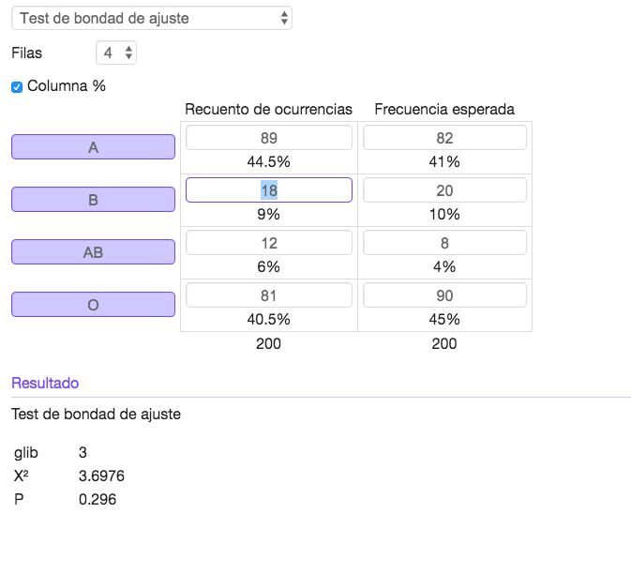
N=200
x^2 | 3.6976
Valor-p | 0.296

Criterio de rechazo
 | valor p <= 0.1
 | 0.296>0.1 | No rechazar

Conclusión
Con una significancia de 0.1 no hay suficiente evidencia para
afirmar que las proporciones reales no se ajustan al conjunto
de probabilidades reportadas.

Problema 5
Parametro de interes |  | Prop. café | 12%
 |  | Prop. Amarillo | 15%
 |  | Prop. Rojo | 12%
 |  | Prop. Azul | 23%
 |  | Prop. Anaranjado | 23%
 |  | Prop. Verde | 15%

Hipotesis | Ho: | Las proporciones muestran similitu con los porcentajes con Mars
 | Ha: | Las proporciones no muestran similitu con los porcentajes con Mars

Significancia | 0.05

Calculos
 |  | Frecuencia esperada | Frecuencia Observada
 | Café | 12% | 13.283%
 | Amarillo | 15% | 16.509%
 | Rojo | 12% | 12.144%
 | Azul | 23% | 21.822%
 | Anaranjado | 23% | 20.114%
 | Vere | 15% | 16.129%

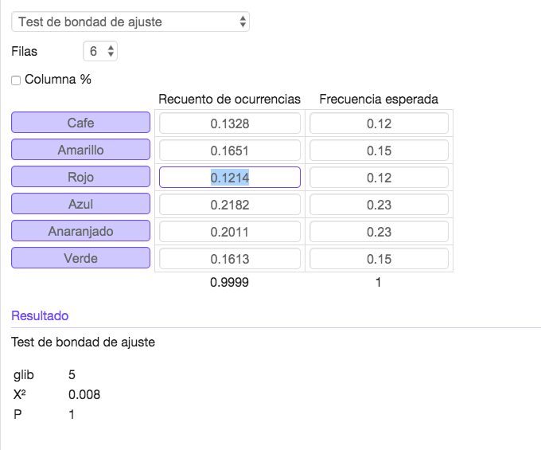
N=527

x^2 | 0.008
Valor-p | 1

Criterio de rechazo |  | Valor-p <= 0.05
 |  | 1>0.05 | No rechazo

Conclusión
 | Con una significancai de 0.05 podemos afirmar que no hay suficiente evidencia para
 | decir que las proporciones muestran similitud con los porcentajes por Mars.

Problema 6
Parametro de interes |  | Independencia

Hipotesis | Ho: | El tipo de defecto en los muebles es independiente al turno durante el cual la pieza se produjo.
 | Ha: | El tipo de defecto en los muebles no es independiente al turno durante el cual la pieza se produjo.

Significancia | 0.05

Calculos
 |  | 1 | 2 | 3 | Total
 | A | 15 | 26 | 33 | 74
 | B | 21 | 31 | 17 | 69
 | C | 45 | 34 | 49 | 128
 | D | 13 | 5 | 20 | 38
 | Total | 94 | 96 | 119 | 309
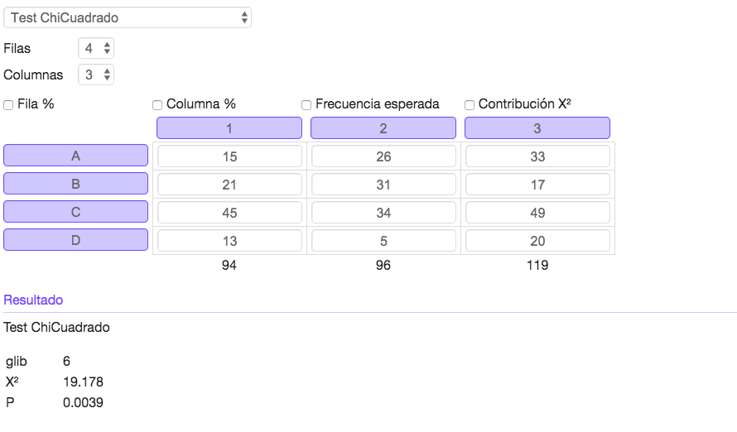

X^2 | 19.178
Valor-p | 0.0039

Criterio de rechazo |  | Valor-p <= 0.05
0.0039<=0.05 |  | Se rechaza

Conclusión
Con una significancia de 0.05 podemos afirmar que el tipo de defecto en los muebles no
es independiente del turno durante el cual la pieza se produjo

Problem 7
Parametro de interes |  | Independencia

Hipotesis | Ho: | El ingreso de los clientes es independiente a la importancia que dan al precio de los automoviles de lujo
 | Ha: | El ingreso de los clientes no es independiente a la importancia que dan al precio de los automoviles de lujo

Significancia | 0.01

Calculos:
 |  | Bajo | Medio | Alto | Total
 | Grande | 83 | 62 | 37 | 182
 | Moderado | 52 | 71 | 49 | 172
 | Poco | 63 | 58 | 63 | 184
 | Total | 198 | 191 | 149 | 538
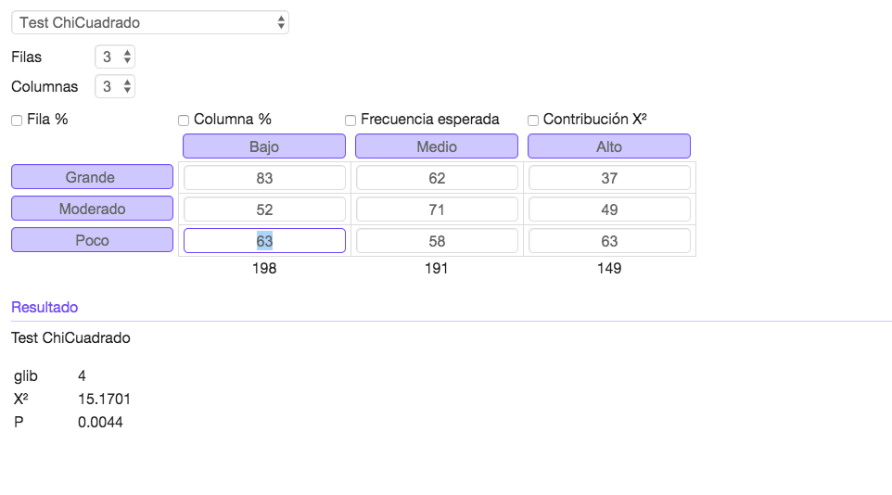

X^2 | 15.17
Valor-p | 0.0044

Criterio de rechazo |  | Valor-p <= 0.01
 |  | 0.0044<= 0.01
 |  | Se rechaza

Conclusión
Con una significancia de 0.01 podemos afirmar que el ingreso de los clientes no es
independiente a la importancia quedan al precio de los autos de lujo.

